Hoja1
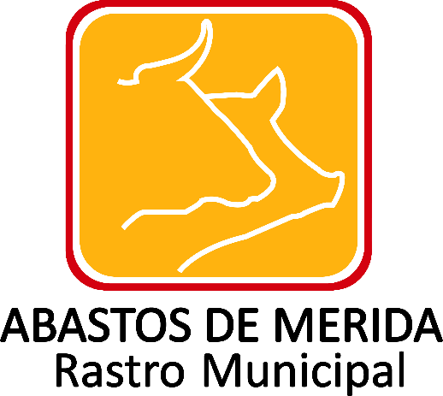

Recursos públicos entregados a sindicatos
Ejercicio | Fecha de inicio del periodo que se informa | Fecha de término del periodo que se informa | Tipo de recursos públicos (catálogo) | Descripción y/o monto de los recursos públicos entregados en efectivo, especie o donativos | Motivos por los cuales se entrega el recurso | Fecha de entrega de los recursos públicos | Denominación del sindicato | Hipervínculo al documento de petición del donativo, en su caso | Hipervínculo al informe de uso de recursos, en su caso | Hipervínculo al Programa(s) con objetivos y metas por los que se entregan los recursos, en su caso | Hipervínculo a programas con objetivos y metas | Área(s) responsable(s) que genera(n), posee(n), publica(n) y actualizan la información | Fecha de validación | Fecha de Actualización | Nota
2021 | 2021-04-01 | 2021-06-30 |  |  |  |  |  |  |  |  |  | Dirección General | 2021-07-05 | 2021-06-30 | Durante el periodo que se reporta, es de señalar que no se otorgaron ni asignó, recurso públicos a ningún sindicato; se informa lo anterior con fundamento en lo dispuesto en el numeral octavo fracción V de los Lineamientos técnicos generales para la publicación, homologación y estandarización de la información de las obligaciones establecidas en el titulo quinto y en la fracción IV del artículo 31 de la Ley General de Transparencia y Acceso a la Información Pública, que deben de difundir los sujetos obligados en los portales de Internet y en la Plataforma Nacional de Transparencia de la información.

 |  |  |  |  |  |  |  |  |  | Abastos de Mérida Calle 132 No.- 239 entre 59B y 59D Fraccionamiento Yucalpeten/
 |  |  |  |  |  |  |  |  |  | C.P. 97238 Mérida, Yucatán/
 |  |  |  |  |  |  |  |  |  | Teléfonos (999) 9450582, 9454205 y 9122133/
 |  |  |  |  |  |  |  |  |  | direccion.general@rastro-merida.mx

